Feuille 1
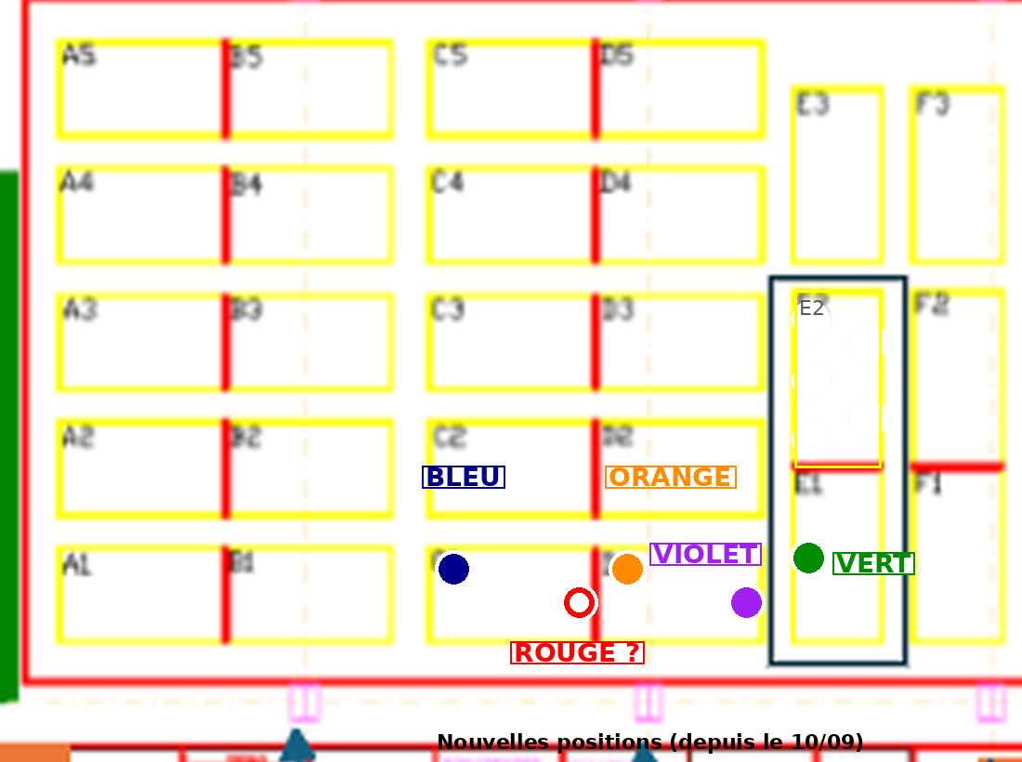
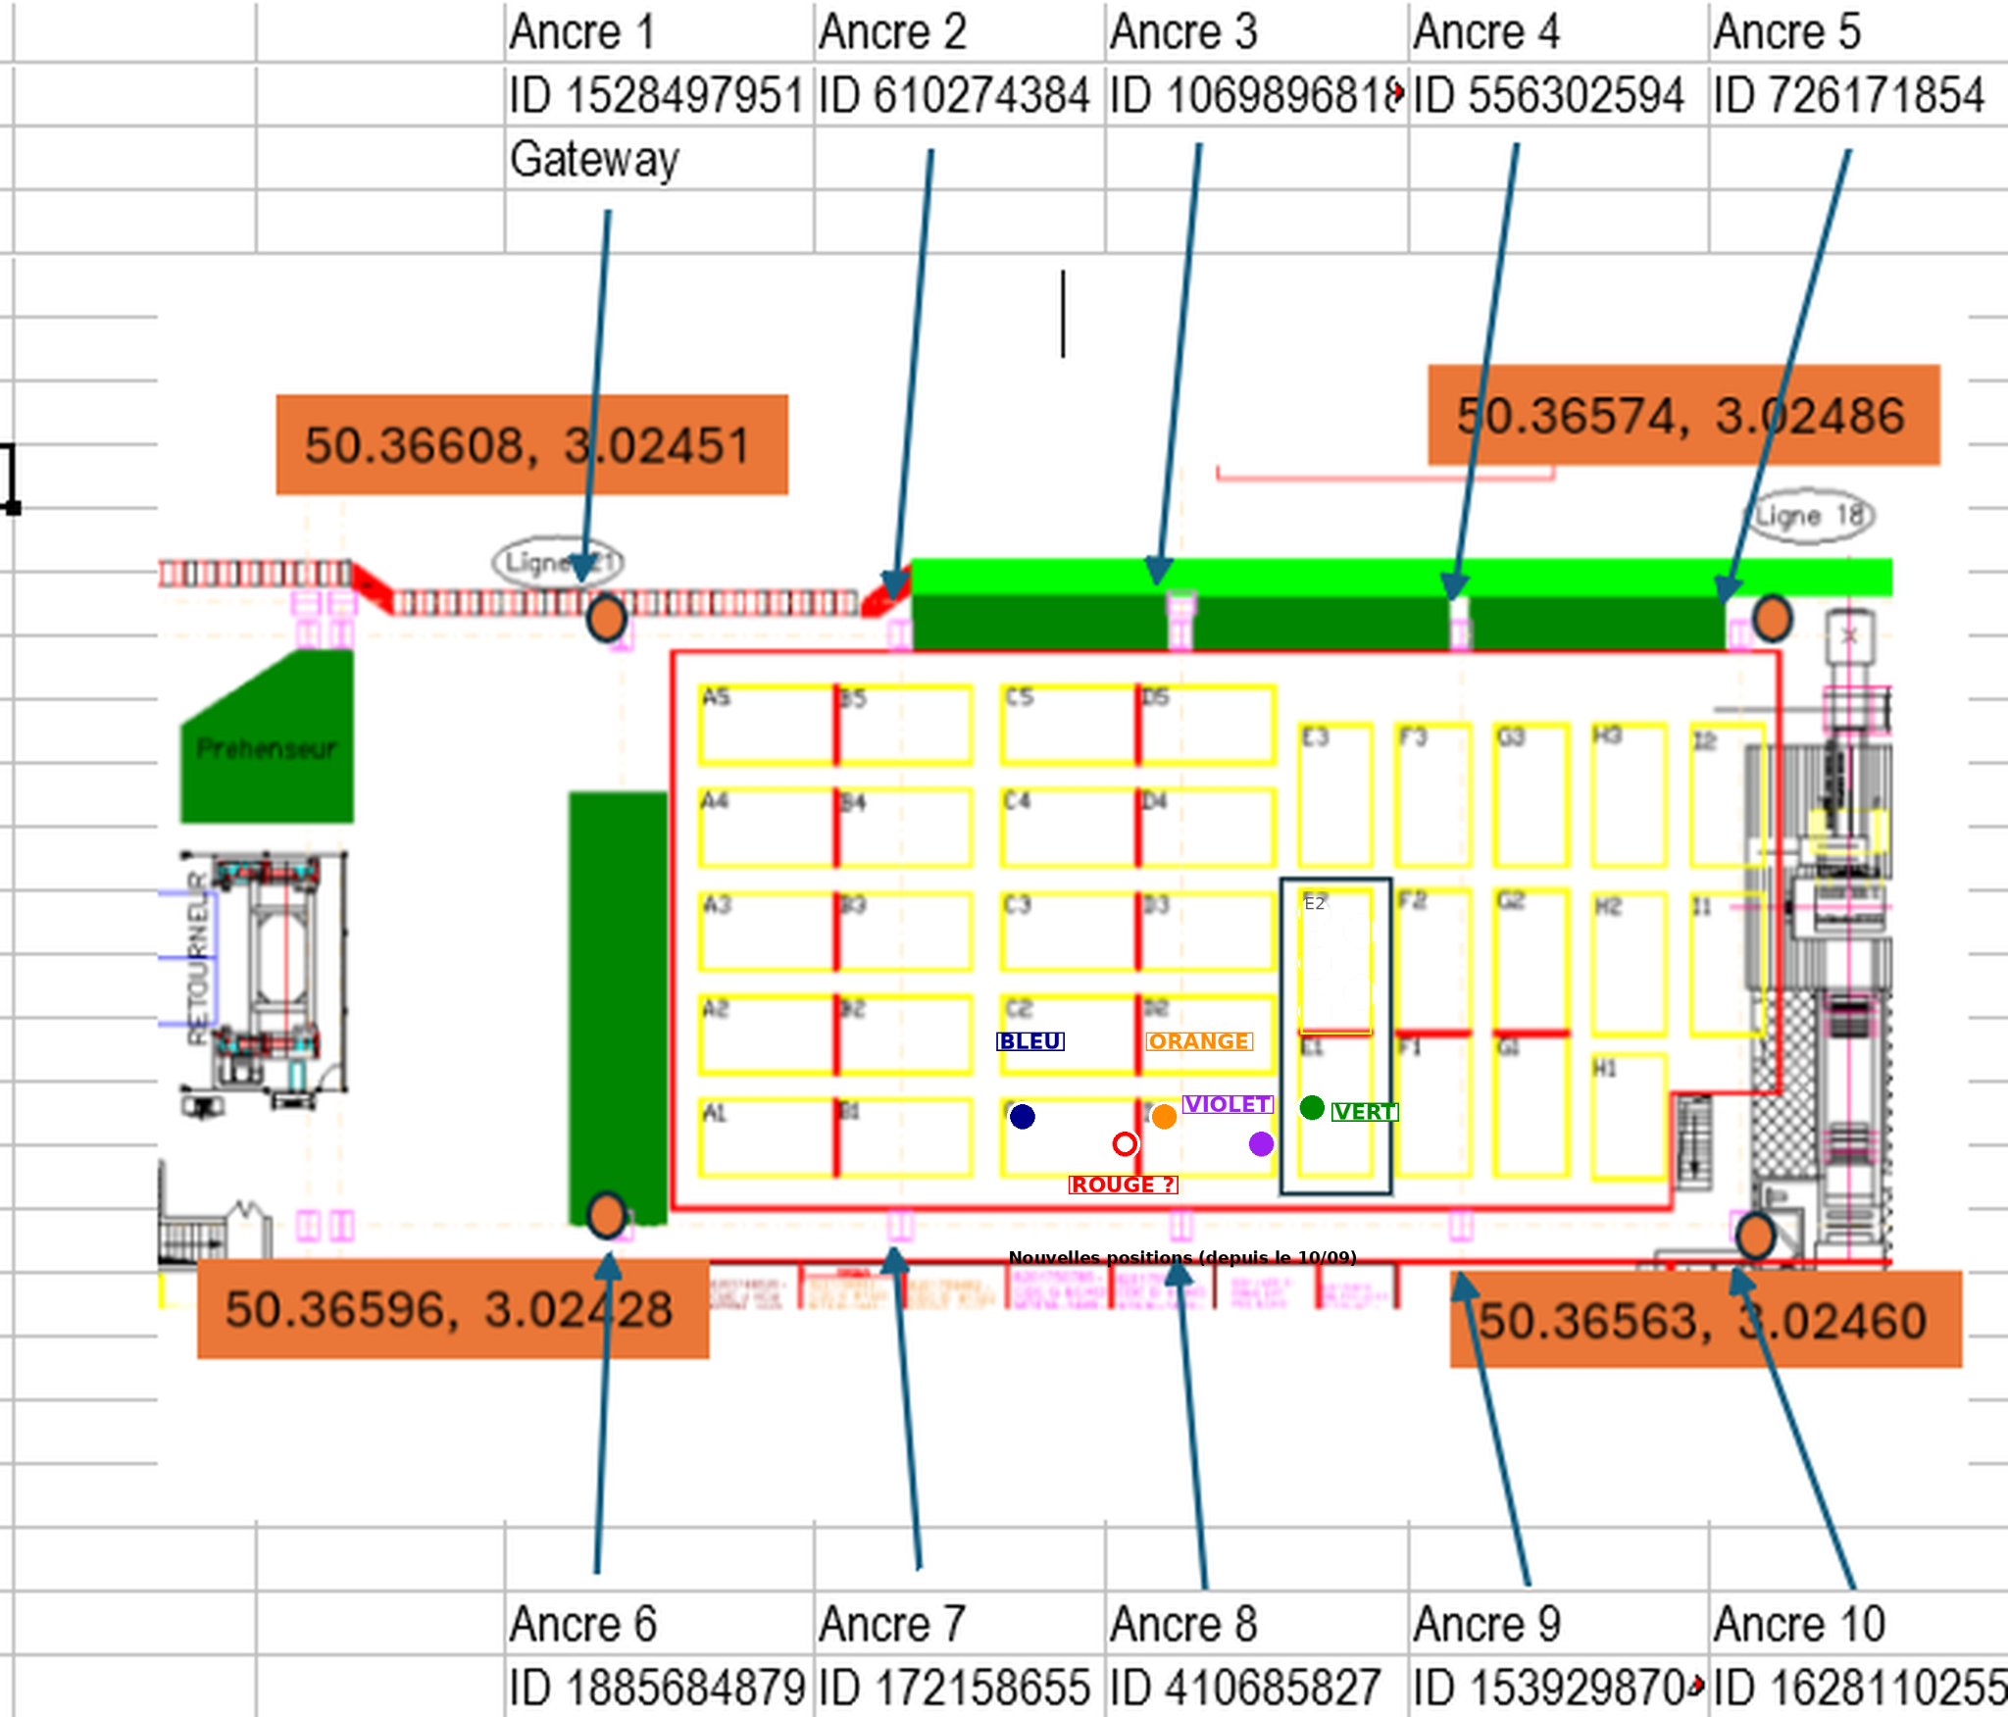

Les tags de référence sont associés à des points d'ancrages qui fixent leur geojson.
Les PA peuvent être placés ici : https://demo.atixe.eu/ampere/#!/geolocBuildingEditor/309077
Un dashboard permet d'afficher les positions : https://demo.atixe.eu/bd/#!/dashboard/7
Gamme | REF PIECE | N° id tag |  | AP | nouvelle position
BATI SUP | 599R | 61599A75 | 1633262197 | AP-TAG3 | C1 proche bordure proche E1
BATI SUP | 599R | 33D7160F | 869733903 | AP-TAG5 | D1 proche D2 et C2
BATI SUP | 599R | 34D8405 | 55411717 | AP-TAG2 | D1 PROCHE BORDURE E1
BATI SUP | 599R | 3C316AD5 | 1009871573 | AP-TAG1 | C1 proche C2 B2
BATI SUP | 599R | 7B35730F | 2067100431 | AP-TAG4 | E1 milieu coté D1

